申請書
一般競争（指名競争）入札参加資格審査申請書【建設工事】

令和８年度において、貴企業団で行われる建設工事に係る競争入札等に参加する資格の審査を申請します。
なお、この申請書及び添付書類の内容については、事実と相違しないことを誓約します。

 | 令和 年 月 日

 | 田川広域水道企業団 企業長 殿

 | ◇業者名 （主たる営業所） | 郵便番号
 |  | 所在地
 |  | （フリガナ）
 |  | 商号又は名称
 |  | 代表者職名 |  |  | （フリガナ）
実印
 |  |  |  |  | 代表者氏名 | ※印鑑証明証と同じ印
 |  | 電話番号 |  |  | ＦＡＸ番号

 | ◇担当者氏名 |  | ◇担当者連絡先
 |  |  |  | （電話番号）

 | ◇メールアドレス

＊個人情報に関する取扱いについて＊
提出された書類等は、入札参加資格審査及び有資格者名簿に登載された場合の企業団ホームページ等
への必要情報掲載など目的以外には使用しません。
田川広域水道企業団個人情報保護法施行条例その他関係法令（条例を含む。）の規定を遵守し、個人の
権利利益を侵害することのないように取り扱います。

技術者経歴書
技 術 者 経 歴 書

種類（ |  |  | ）工事 |  | 店

 | 氏 名 | 年齢 | 最 終 学 校 |  | 法 令 に よ る 免 許 等 |  |  | 実 務 経 験 | 経験年月数
 |  |  | 学校名 | 専攻学科 | 名 称 | 取得年月日 | 登録番号 |  |  |  |  | ※被保険者証の写しを添付する場合は、記号・番号・保険者番号
 |  |  |  |  |  |  |  |  |  |  |  | 及びＱＲコードの該当部分は黒塗してください。
1 |  |  |  |  |  |  |  |  |  | 年 | 月
 |  |  |  |  |  |  |  |  |  |  |  | ＜マスキング見本＞
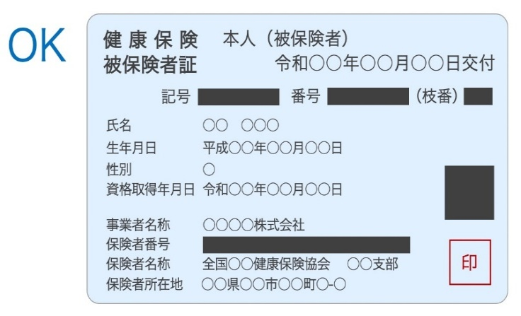
2 |  |  |  |  |  |  |  |  |  | 年 | 月

3 |  |  |  |  |  |  |  |  |  | 年 | 月

4 |  |  |  |  |  |  |  |  |  | 年 | 月

5 |  |  |  |  |  |  |  |  |  | 年 | 月

6 |  |  |  |  |  |  |  |  |  | 年 | 月

7 |  |  |  |  |  |  |  |  |  | 年 | 月

8 |  |  |  |  |  |  |  |  |  | 年 | 月

9 |  |  |  |  |  |  |  |  |  | 年 | 月

10 |  |  |  |  |  |  |  |  |  | 年 | 月

11 |  |  |  |  |  |  |  |  |  | 年 | 月

12 |  |  |  |  |  |  |  |  |  | 年 | 月

13 |  |  |  |  |  |  |  |  |  | 年 | 月

14 |  |  |  |  |  |  |  |  |  | 年 | 月

15 |  |  |  |  |  |  |  |  |  | 年 | 月

※登録希望営業所における経歴を記載してください。
※登録希望業種ごと別用紙に作成してください。
※田川広域水道企業団に登録する業種のみ、提出してください。
※雇用保険被保険者証（雇用保険被保険者資格取得等確認通知書）等の写しを添付する場合は、雇用関係の確認に
不要な事項は黒塗りにしてください。
※配水管技能者に関する資格については、別途、「配水管技能者一覧表」に記載してください。

